Veiledning
(Kapittel 5 av veileder for økonomisk sikkerhet)
Generelle krav:
Viktig:
Ikke alle punktene er relevant for alle uttak - ved mange uttak vil kun massehåndtering og arrondering være aktuelt. Dette er et hjelpemiddel, og målsetningen er å få en begrunnet vurdering rundt kostnadene ved avslutningen av massetak
Fremgangsmåte for utfylling av skjema.
Regnearket er oppdelt ulike faner som representerer prosesser ved oppryddingen av uttaksstedet.
"Oppsummering" samler alle opplysningene tidligere gitt i de øvrige fanene/prosessene. Det eneste som er redigerbart i denne fanen er indirekte kostnader, som settes som en prosentsats av de direkte kostnadene. Her inngår f.eks kostnader for innleide konsulenttjenester eller andre tjenester som de øvrige fanene/kategoriene ikke tar stilling til. Dersom prisene gitt i senere utgiftsposter er interne kost-priser, må prosentsatsen justeres slik at prisene tilsvarer markedspriser.
"Grunnlagsdata" er den første fanen som skal fylles ut i sin helhet. Her skal generell kontaktinformasjon for tiltakshaver/firma og skjema-utfyller samt kort informasjon om uttaket fylles inn.
Deretter velges fanene "Fjerning av konstruksjoner", "Massehåndtering og arrondering", "Annen varig sikring" og "Andre dir. avslutningskostnader" avhengig av hvike arbeidsoperajoner som er nødvendig. Hver av fanene åpner for tilføyelse av utgiftsposter som ikke allerede er oppgitt i regnearket.
Alle nedtrekksmenyer og hvite ruter er redigerbare i regnearket!
Den økonomiske sikkerhetstillelsen skal være tilstrekkelig til å dekke tiltakshavers
kostnader for å oppfylle sikrings- og oppryddingsplikten. Planlagt sikring og opprydding
under og etter endt drift skal være beskrevet i driftsplanen med tilhørende avslutningsplan.
Driftsplanen skal være i samsvar med DMFs veileder for utarbeidelse av driftsplan, og skal
omfatte en konkret plan for uttak av forekomsten, inkludert en plan for avslutning av
uttaket (avslutningsplan).
Avslutningsplanen skal beskrive hvordan uttaket skal istandsettes etter at ressursen er
ferdig utdrevet, slik at området tilrettelegges for planlagt etterbruk. Driftsplanen med
tilhørende avslutningsplan skal beskrive hvordan kravet om varig sikring og nødvendig
opprydding skal oppfylles.
Ved vurdering av den økonomiske sikkerhetstillelsens størrelse skal det legges vekt på
uttakets kompleksitet, massetype, potensiell forurensningsfare, underjords- eller
dagbruddsdrift, beliggenhet, lokal beskaffenhet mv.
Mineralloven legger opp til at det skal ryddes og sikres mest mulig under driften, slik at
minst mulig oppryddingsarbeid gjenstår etter endt drift. Hvis det er hensiktsmessig kan
uttakets drift deles inn i fremtidige etapper, som også er sikrings- og oppryddingsmessige
naturlige etapper.
DMF legger til grunn at størrelsen på den økonomiske sikkerhetsstillelsen beregnes ut fra
kostnaden for sikring og opprydding av det areal som til enhver tid er åpent i
driftsperioden.
Med åpent areal menes det areal som er avdekket, utdrevne arealer og områder hvor det
pågår uttak og/eller annen driftsmessig aktivitet som medfører at området må
istandsettes. Størrelsen på arealet skal fremkomme av driftsplanen og er normalt en
uttaksetappe.
Kostnadselementer for beregning av sikkerhetsstillelsen
Kostnaden for gjennomføring av godkjente avslutningstiltak vil være avhengig av type og
kompleksitet av drift. I tillegg kan ulike naturgitte forhold og uforutsette faktorer ha
betydning.
DMF legger til grunn at størrelsen på den økonomiske sikkerhetsstillelsen må dekke
kostnadene ved å engasjere tredjepart for gjennomføring av avslutningstiltakene ved en
eventuell konkurs eller tvangsavslutning.
Det vil si at det skal benyttes enhetspriser som tilsvarer markedspriser for gjennomføring
av tiltakene på det tidspunkt kostnadsberegningene gjennomføres.
Ved beregning av størrelse på den økonomiske sikkerhetsstillelsen skal det tas
utgangspunkt i følgende forhold:
- Omfang av konstruksjoner som må fjernes eller utbedres for etterbruk
- Areal som krever utbedring, planering og beplanting
- Volum masser som må tilbakefylles og planeres
- Areal med spesielle oppryddingsbehov eller materialhåndteringskrav, som tetting av dagåpninger og underjordsrom, sanering av avfall og forurenset masse, drenering og vannbehandling etc.
- Omfang av tiltak for å ivareta krav om varig sikring
Totalbeløpet som angir størrelsen på den økonomiske sikkerhetsstillelsen beregnes ved å
summere alle direkte og indirekte kostnader for å tilfredsstille tiltakshavers forpliktelser.
Direkte avslutningskostnader
Direkte avslutningskostnader omfatter følgende kostnadselementer:
- Fjerning (rivning og deponering) av konstruksjoner
- Massehåndtering og arrondering
- Annen varig sikring
- Beplanting
- Andre direkte kostnader
Fjerning (rivning og demontering) av kontruksjoner
Eventuelle konstruksjoner på området skal fjernes så fremt de ikke inngår i den planlagte
etterbruken.
Fjerning av konstruksjoner omfatter utarbeidelse av riveplan, demontering av
konstruksjoner samt deponering av rivemasse. Deponikostnader må beregnes for levering
til godkjent deponi. I noen tilfeller kan konstruksjoner i grunnen som fundamenter, rør og
ledninger bli liggende, dersom dette er forenlig med godkjent etterbruk av området.
Tiltakshaver må i slike tilfeller utarbeide et oppdatert kart som viser gjenværende
konstruksjoner på eiendommen etter avsluttet drift.
Massehåndtering og arrondering
Kostnader knyttet til alle typer gravearbeider og massehåndtering skal inkluderes.
Areal med planerings- og arronderingsbehov skal vurderes. Området skal planeres og
arronderes slik at det sikres og klargjøres for planlagt etterbruk. Kostnad forbundet med
planering av stedlige overskuddsmasser skal beregnes. I tillegg må behov og kostnad for
tilførsel av masse, inkludert matjord eller annet toppdekke, vurderes. Nødvendig volum av
ulike materialtyper og enhetspriser skal inngå i beregningene.
Annen varig sikring
I henhold til mineralloven skal området være varig sikret når arbeidene avsluttes. DMF
vurderer etablering av sikringsvoller og arrondering av skråninger som varig sikring. Det kan
også være behov for sprengning av for eksempel sikringshyller eller rensk av bratte
fjellvegger.
I noen tilfeller kan det være behov for å etablere sikringsgjerder. Gjerder uten avtale om
fremtidig vedlikehold vurderes normalt ikke som varig sikring.
Det kan også være behov for sikring/tetting av rom under jord, sikring/tetting av
dagåpninger og sikring av tipper mm. Alle kostnader knyttet til gjennomføring og
vedlikehold skal inngå i kostnadsvurderingen.
Beplantning
Etterbruken av området er avgjørende for om området skal beplantes. Dersom området for
eksempel benyttes som landbruksjord, friareal eller skal tilbakeføres til naturtilstanden i
størst mulig grad, skal området tilsås/beplantes. Det skal da i størst mulig grad benyttes
stedlige arter. I noen tilfeller vil også naturlig revegetering være godkjent.
Kostnadsvurderingen skal omfatte alle kostnader knyttet til eventuell beplantning/tilsåing
samt eventuell videre behandling.
Andre direkte avslutningskostnader
Avhengig av uttakets type kan det være behov for andre tiltak som må inngå i
kostnadsvurderingen. Dette kan eksempelvis omfatte:
- Istandsetting av veier og eventuelt etablering av ny infrastruktur
- Fjerning av avfall og skrot som er lagret på området
- Sanering av forurenset masse fra eksempelvis oljelekkasje eller utslipp av farlig avfall
- Drenering og pumping av overflatevann og grunnvann
- Tetting av overvåkingsbrønner og borehull
- Ivaretagelse av spesielle naturhensyn
- Vannovervåking og annen miljøovervåking (skal eventuelt samordnes med krav fra Miljødirektoratet)
- Innmåling og dokumentasjon av utførte tiltak, ajourføring av planer/tegninger mm
5.4 Indirekte avslutningskostnader
Indirekte avslutningskostnader beregnes som en prosentandel av direkte kostnader.
Indirekte avslutningskostnader omfatter administrative kostnader som DMF vil pådra seg
ved å gjennomføre sikring og opprydding på vegne av tiltakshaver ved
konkurs/tvangsavslutning. Indirekte kostander skal også omfatte uforutsette kostnader.
Ved en eventuell konkurs, vil det være behov for å revidere avslutningsplanen på det
tidspunkt konkursen inntrer. DMF vil da legge vekt på at dette gjennomføres på en slik
måte at eventuell fremtidig drift ikke hindres. I administrative kostnader inngår blant annet
leie av bistand for revisjon av avslutningsplan samt byggeledelse, inkludert kontrahering og
oppfølging av entreprenør.
Indirekte kostnader er anslått til generelt å være i størrelsesorden 20-30 % av direkte
kostnader avhengig av prosjektets kompleksitet. Dette inkluderer innleid bistand for
prosjektadministrasjon og prosjektledelse som er anslått å være i størrelsesorden 10-20 %
av direkte kostnader. Tilsvarende er uforutsette kostnader anslått til 10- 20 % av direkte
kostnader.
Fratrekk av kostnader for tidligere utførte avslutningstiltak
Det kan søkes om reduksjon av sikkerhetsstillelsens størrelse dersom tiltakshaver har
gjennomført sikrings- og oppryddingsarbeider underveis i driftsperioden, eller som følge av
endret drifts- og avslutningsplan som reduserer det fremtidige behovet for
avslutningsarbeider.
Forslag til revidert størrelse på totalbeløpet for den økonomiske sikkerhetsstillelse
beregnes ut fra gjenværende behov for sikrings- og oppryddingsarbeider.

Massehåndtering og arrondering
Massehåndtering og arrondering, jfr. kapittel 5.3.2. i Veileder for økonomisk sikkerhetsstillelse
Beskrivende post | Mengde | Enhetspris | Enhet | Kostnad | Kommentar
Planering og arrondering |  |  |  | 0 | Areal/tid/volum vurderes. Kostnad for utførelse inkludert maskinleie og arbeidstid beregnes
Etablering av sikringsvoller |  |  |  | 0 | For hjelp til beregning for masse- og tidsforbruk for sikringsvoll, se utregning nedenfor:
Kostnad for tilført masse, grus |  |  |  | 0 | Beskrives nærmere ved behov
Kostnad for tilført masse, pukk |  |  |  | 0 | Beskrives nærmere ved behov
Kostnad for tilført masse, matjord/toppdekke |  |  |  | 0 | Beskrives nærmere ved behov
(Kan redigeres) Annen kostnad beskrives |  |  |  | 0 | Beskrives nærmere ved behov
(Kan redigeres) Annen kostnad beskrives |  |  |  | 0 | Beskrives nærmere ved behov
Sum massehåndtering og arrondering |  |  |  | kr 0
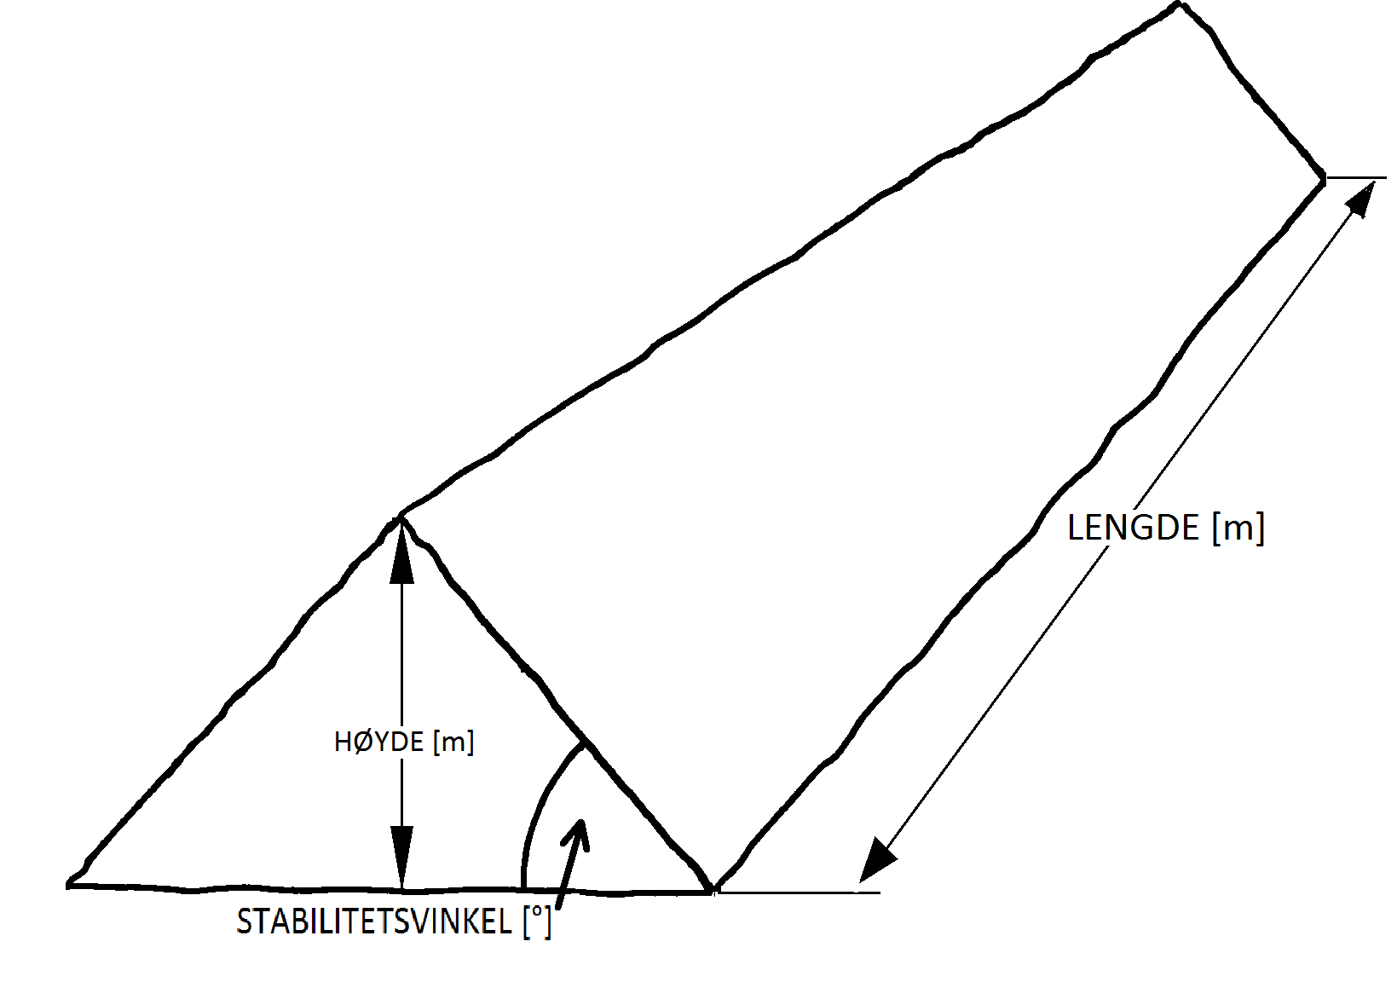
Kalkulator
Volumberegning sikringsvoll, egenskap til sikringsvoll
Lengde [m]
Høyde [m]
Stabilitetsvinkel [°]
Volum masser [m3]
Tidsforbruk basert på massevolum og effektivitet
Volum masser [m3]
m3/time
Timer

